关系图
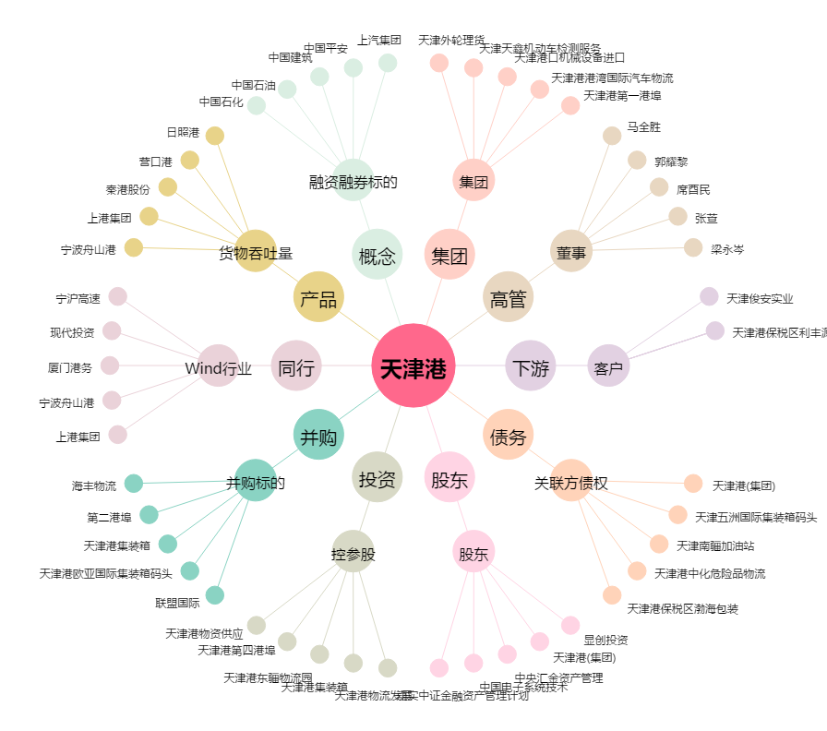
天津港[600717.SH] - 关系概览图

